24-02
 |  |  |  | Danh sách xe Nam đảo chạy

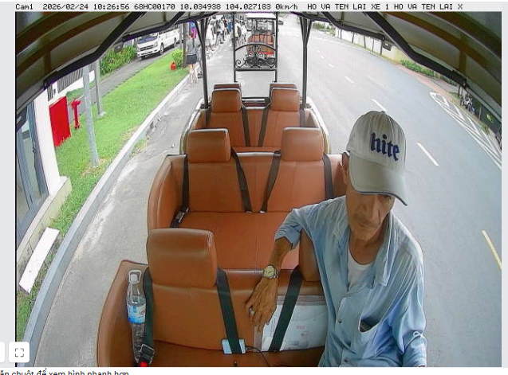
STT | Biển số | Họ tên | SDT | Trạng thái | Thời gian | Ghi chú | Nothing
1 | 68HC00133 | Núi | 921271449 | đi làm
2 | 68HC00134 | võ đẹp | 913974848 | đi làm
3 | 68HC00136 | quốc nam | 334409417 | đi làm
4 | 68HC00163 | tuấn lộc | 943543909 | đi làm
5 | 68HC00170 | tú | 839578912 | đi làm
6 | 68HC00171 | phong | 766854970 | đi làm
7 | 68HC00178 | đoàn | 376429618 | đi làm
8 | 68HC00191
9 | 68HC00192 | thừa đỗ tình biển
10 | 68HC00193 | bảo thanh | 909275597 | đi làm
11 | 68HC00198 | hoàng | 876420086 | đi làm
12 | 68HC00484 | tuấn anh | 911807054 | đi làm
13 | 68HC00188 | vinh |  | đi làm
14 | K11346
15 | K11381 | khánh | 966937976 | đi làm
16 | K11390
17 | K11394 | chương | 787799485 | xin nghỉ 1 ngày
18 | K12076 161
19 | K12077
20 | K12080
21 | K12099 160 | HOÀNG THƯƠNG CAO |  | đi làm
22 | K12103
23 | K12105
24 | K12145 | phương chim mồi | 969809132 | đi làm

25-02
 |  |  |  | Danh sách xe Nam đảo chạy

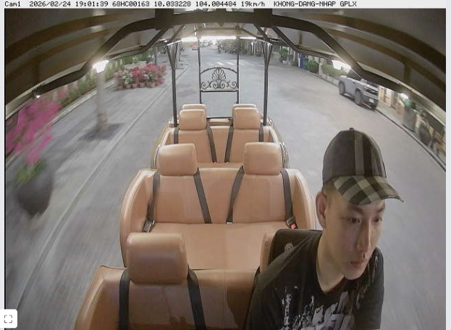
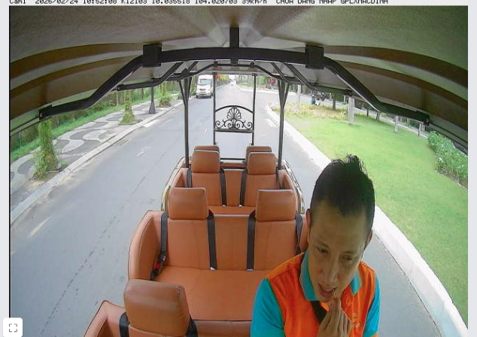
STT | Biển số | Họ tên | SDT | Trạng thái | Thời gian | Ghi chú | Nothing | tú | hớn vinh | tuần lộc
1 | 68HC00133 | Núi | 921271449 | đi làm
2 | 68HC00134 | võ đẹp | 913974848 | đi làm
3 | 68HC00136 | quốc nam | 334409417 | đi làm
4 | 68HC00163 | tuấn lộc | 943543909 | đi làm
5 | 68HC00170 | tú | 839578912 | đi làm
6 | 68HC00171 | phong | 766854970 | đi làm
7 | 68HC00178 | đoàn | 376429618 | đi làm
8 | 68HC00191
9 | 68HC00192 | thừa đỗ tình biển
10 | 68HC00193 | bảo thanh | 909275597 | đi làm
11 | 68HC00198 | hoàng | 876420086 | đi làm
12 | 68HC00484 | tuấn anh | 911807054 | đi làm
13 | k12103 68HC00188 | vinh |  | đi làm
14 | K11346
15 | K11381 | khánh | 966937976 | đi làm
16 | K11390
17 | K11394 | chương | 787799485 | xin nghỉ 1 ngày
18 | K12076 161
19 | K12077
20 | K12080
21 | K12099 160 | HOÀNG THƯƠNG CAO |  | đi làm
22 | K12103
23 | K12105 | hoàng thương tính
24 | K12145 199 | phương chim mồi | 969809132 | đi làm
25 | k12098 176

27-02
 |  |  |  | Danh sách xe Nam đảo chạy

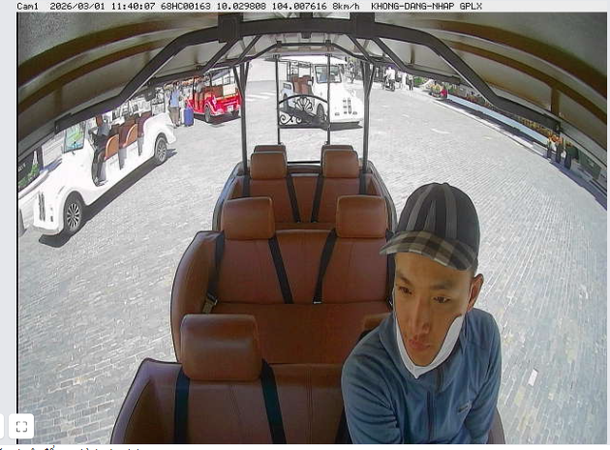
STT | Biển số | Họ tên | SDT | Trạng thái | Thời gian | Ghi chú | Nothing | tú | hớn vinh | tuần lộc
1 | 68HC00133 | Núi | 921271449 | đi làm
2 | 68HC00134 | võ đẹp | 913974848 | đi làm
3 | 68HC00136 | quốc nam | 334409417 | đi làm
4 | 68HC00163 | tuấn lộc | 943543909 | đi làm
5 | 68HC00170 | tú | 839578912 | đi làm
6 | 68HC00171 | phong | 766854970 | đi làm
7 | 68HC00178 | đoàn | 376429618 | đi làm
8 | 68HC00191 | dương bí |  | đi làm
9 | 68HC00192 | thừa đỗ tình biển |  | đi làm
10 | 68HC00193 | bảo thanh | 909275597 | đi làm
11 | 68HC00198 | hoàng | 876420086 | đi làm |  |  |  | văn hóa | tấn thành | tùng
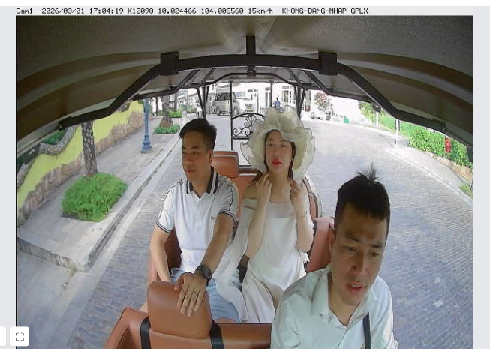
12 | 68HC00484 | tuấn anh | 911807054 | đi làm
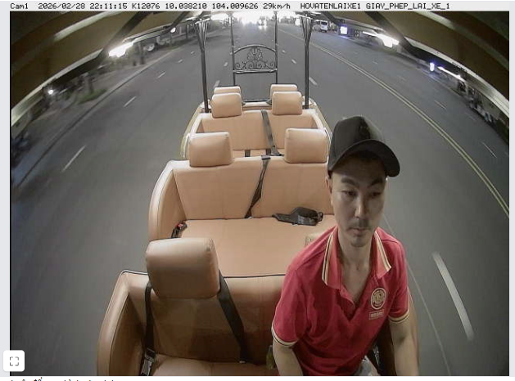
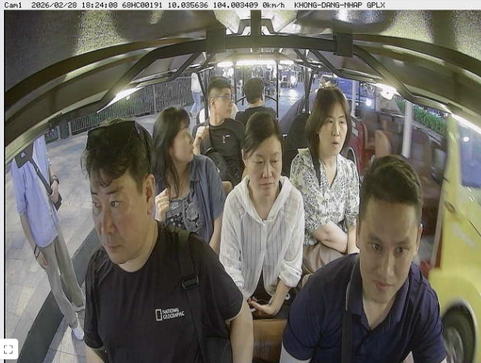
13 | k12103 68HC00188 | vinh |  | nghỉ
14 | K11346
15 | K11381 | hoàng giang | 966937976 | đi làm
16 | K11390 | nguyễn văn dương |  | đi làm
17 | K11394 | chương | 787799485 | đi làm
18 | K12076 161
19 | K12077
20 | K12080 | bình |  | đi làm
21 | K12099 160 | HOÀNG THƯƠNG CAO |  | đi làm
22 | K12103
23 | K12105 | hoàng thương tính |  | đi làm |  |  |  | dương bí
24 | K12145 199 | phương chim mồi | 969809132 | đi làm |  |  |  |  | văn hóa
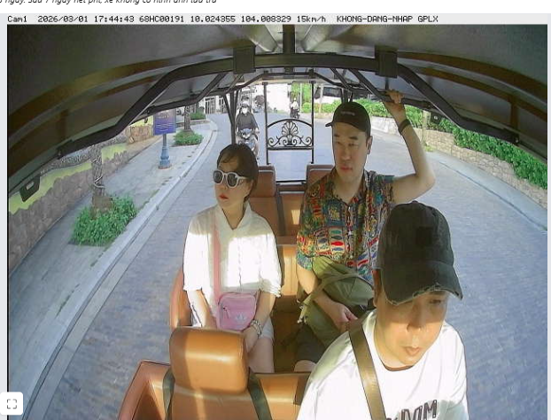
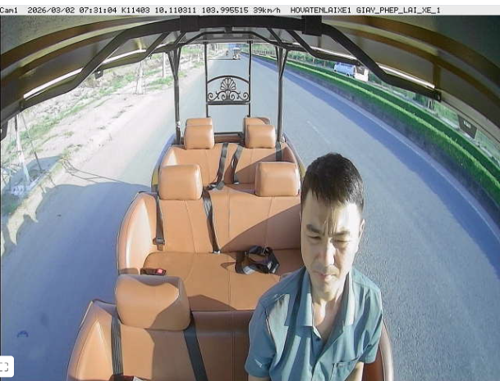
25 | k12098 176 | tùng |  | đi làm
26 | k11327 | hoàng em |  | đi làm
26 | k11403 | nguyễn văn hóa
26 | k11425 | ??? |  | đi làm
26 | k12057 | khánh |  | đi làm
26

